상품제안서
디셀라 미니 LED 포터블 팬 선풍기 1200mAh | 상품코드: S47092

 |  |  |  |  |  |  | 02-713-8555 | www.synergygift.co.kr
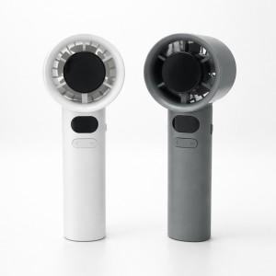

【상세/제작정보】

【인쇄/포장옵션】 | 레이저 / 포장지포장

【공급단가】 | 수량 | 50~ | 100~ | 300~ | 1,000~ | 3,000~
*VAT별도 | 단가 | 5,350원 | 5,030원 | 4,780원 | 4,660원 | 4,580원

【상품 URL】 | https://www.synergygift.co.kr:443/src/goods_detail.php?gdno=47092

